Blad1
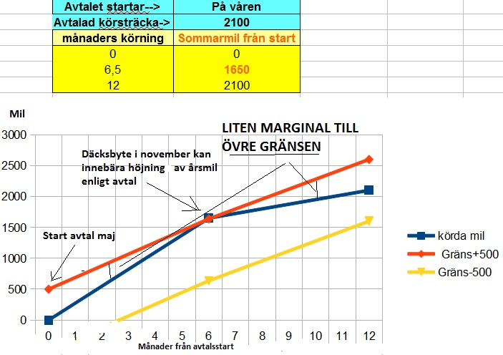
Bengt 141223 | Ver 1.3 | bladet låst
 |  | mata in värden i ofärgat nedan |  | KÖPA BIL PÅ VÅREN och MYCKET SOMMARKÖRNING
SERVICEAVTAL VOLVO
Beräkning av ”årlig körsträcka” enligt avtalsvillkoren
KOLLA MILSTÄLLNINGEN
mata in dina värden och kolla om liggande avtal gäller
Årsmil enl gällande avtal |  | 2100 | mil
Månader sen avtalsstart |  | 19 | månader
Mätarställning mil |  | 3515 | mil

Beräknad körsträcka |  | 3325 | mil
Differens |  | 190 | + -500 gräns
INOM AVTALET ? |  | JA
Ny ”årlig körsträcka” |  | NEJ | mil

Du får betala retroaktivt ca |  | 0 | kr
servicekostn/år ökar |  | 0 | kr
Merkostn service avtal 3 år |  | 0 | kr
Räknat med 1 kr/årsmil vid ändring avtalad årsmil

x
Du får betala retroaktivt ca
servicekostn/år ökar
Du får tillbaka retroaktivt ca
servicekostn/år minskar
Merkostn service avtal 3 år
Lägre kostn service avtal 3 år

MINSTA AVTALSLÄNGD 1500 mil
Räknat 1500mil

